PIONEER 200 JUJN
NE MODIFIEZ QUE LES CASES SURLIGNEES EN JAUNE
 | RAPPORT DE PESEE DU |  |  | 2017-08-17
Aéronef concerné: PIONEER P200 / F-JUJN
Masse maxi 472,5 kg
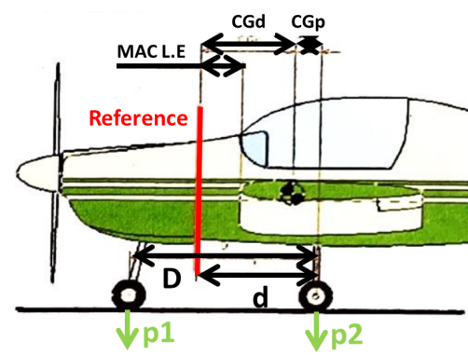
 |  | Référence: | Cloison Pare-feu
 |  | D = (m) | 1.35
 |  | d = (m) | 1.02
 |  | Corde aéro moyenne (MAC) (m) | 1.4
 |  | MAC Leading Edge from Ref. (m) | 0.47
 |  | Distance du C.G | Formule | Résultat
 |  | aux roues principales | CGp = D.p1/M | 0.195
 |  | à la référence | CGd = d-CGp | 0.825
 |  | En % de la corde | CG(%) = 100*(CGd - MAC L.E)/MAC | 25.345
CORRECTION | Masse(kg) | Moment à la référence (kg.m) | Masse à vide (Kg)
Masse mesurée | 299.5 | 247.035 | Position | Masse nette (Kg)
Item addtionnel 1 | 0 | 0.000 | Roue Gauche | 128.1
Item additionnel 2 | 0 | 0.000 | Roue Droite | 128.1
Item additionnel 3 | 0 | 0.000 | Roue AV | 43.3
Masse à vide corrigée | 299.5 | 247.035 | Masse mesurée | 299.5
 | Litres | Masse (kg) | Bras de levier (m) | Moment (mm.kg)
Avion vide |  | 299.500 | 0.825 | 247.035
Pilote |  | 80.000 | 1.100 | 88.000
Copilote |  | 0.000 | 1.100 | 0.000
Bagages |  | 10.000 | 2.000 | 20.000
Carburant | 56 | 39.960 | 0.250 | 9.990
Carburant Auxiliaire | 0 | 0.000 | 1.100 | 0.000
Total départ |  | 429.460 | 0.850 | 365.025

 |  | Position CG (% MAC) | 27.140195994
 | <== Centrage AV |  |  |  | Avion vide |  | Avion
18.000 | 300.000 kg | 27.140 | 429 kg |  |  | 27.140195994 | 429.460
18.000 | 472.500 kg
20.000 | 472.500 kg
32.000 | 472.500 kg
32.000 | 300.000 kg

Attention : les pesées ne sont pas toujours faîtes dans les mêmes conditions
Ici l'avion "vide" ne contient que ses instruments et son huile, pas d'essence.

Pour éviter la destruction intempestive des formules, cette feuille est "protégée"
Pour supprimer cette protection faire : "Outils", "Protection", "Ôter la protection de la feuille"

 | Zone de travail ; ne pas toucher
 | zones à saisir
 |  | Bras de levier | Masse
 | Avion type | PIONEER P200
 | Avion immat | F-JUJN
 | Date pesée | 2017-08-17
 | N° série | 258
 | Niveau
 | Réf | Cloison Pare-feu
 | D | 1.35
 | d | 1.02
 | Roue G | 128.1
 | Roue D | 128.1
 | Roue AV | 43.3
Pesée | Ex Pesée
 | AV bas | 18.000 | 300.000 kg
 | AV haut | 18.000 | 472.500 kg
 | MOYEN | 20.000 | 472.500 kg
 | AR haut | 32.000 | 472.500 kg
 | AR bas | 32.000 | 300.000 kg
 | Calcul | 27.140 | 429 kg
 | Poids max |  | 473 kg
 | Pilote | 1.1
 | Copilote | 1.100
 | Bagages | 2.000
 | Essence Aux | 1.100
 | Essence | 0.250

